EVAL-CONDUCCION-BASE
MMDS01.04.18.P02.F31
1
VERSIÓN
13/jul/2018
FECHA DE ENTRADA
EN VIGENCIA
SISTEMAS DE GESTIÓN Y CONTROL INTEGRADOS
(SISTEDA, SGC y MECI)
MODELO EVALUATIVO TÉCNICO
PROGRAMA DEPORVIDA

DESARROLLO SOCIAL
SERVICIO DE DEPORTE Y RECREACIÓN

FECHA: |  |  | ESCENARIO:
MONITOR:
DISCIPLINA: | Futbol |  | NIVEL: | Base
INDICADOR TÉCNICO
EJECUTA EL GESTO TECNICO DE LA CONDUCCIÓN DE BALON EN LINEA RECTA
EVALUACIÓN: | Conduccion del balon

OBJETIVO: | Medir la eficacia y efeciencia del gesto tecnico de la conducción de balon . |  |  |  | GRÁFICO

 |  |  |  |  | 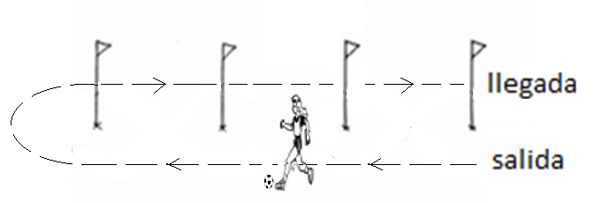
MATERIALES: | Balón, estacas, pito, y platillos.

DESCRIPCIÓN DE LA PRUEBA: | Se organiza una estructura de 6 estacas en linea recta, con una distancia de 2 metros entre cada estaca, 6 platillos ubicados por los costados, 3 por un costado y tres por el otro a una distancia de 1,5 m de la linea de las estacas. El beneficiario se ubica en el punto de partida y a la señal auditiva (pito), realiza la conduccion del balon por el carril que esta demarcado entre la estaca y el platillo utilizando cualquier superfice de contacto, el recorrido es ida y vuelta.

RECOMENDACIONES: | La evaluacion del numero de contactos con el balon solo se realizara en el recorrido de ida. El beneficiario no se debe salir del carril que esta demarcado. Si se pierde el dominio del balón en algún momento, se continuará desde el lugar en el que se perdió el control del balón. El beneficiario puede ejecutar el ejercicio con su perfil dominante o puede utilizar los dos perfiles. El beneficiario tendra 2 oportunidades para ejecutar el ejercicio y se tomara la mejor ejecucion.

CALIFICACIÓN: | Se identifica las superficies de contacto que utiliza el beneficiario para la conduccion del balon. Se evalua la cantidad de contactos que se tenga con el balon durante la conduccion. Ejecucion Tecnica. (correcta postura)

Vo.Bo. Realizó:
Vo.Bo. Revisó:
Vo.Bo. Aprobó:

Elaborado por: Aldover Alexander Colorado |  | Cargo: N/A |  |  | Fecha: 07/may/2017 | Firma:
Revisado por: Ruben Darío Muñoz Abadía |  | Cargo: Subsecretario de Fomento |  |  | Fecha: 10/may/2018 | Firma:
Aprobado por: Silvio Fernando López Ferro |  | Cargo: Secretario del Deporte y la Recreación |  |  | Fecha: 10/may/2018 | Firma:

EVAL-CONDUCCION-IRRADIACION
MMDS01.04.18.P02.F31
1
VERSIÓN
13/jul/2018
FECHA DE ENTRADA
EN VIGENCIA
SISTEMAS DE GESTIÓN Y CONTROL INTEGRADOS
(SISTEDA, SGC y MECI)
MODELO EVALUATIVO TÉCNICO
PROGRAMA DEPORVIDA

DESARROLLO SOCIAL
SERVICIO DE DEPORTE Y RECREACIÓN

FECHA: |  |  | ESCENARIO:
MONITOR:
DISCIPLINA: | Futbol |  | NIVEL: | Irradiacion
INDICADOR TÉCNICO
REALIZA LA CONDUCCIÓN DE BALON EN CAMBIOS DE DIRECCIÓN
EVALUACIÓN: | Conduccion del balon

OBJETIVO: | Medir la eficacia y efeciencia del gesto tecnico de la conducción de balon . |  |  |  | GRÁFICO

MATERIALES: | Balón, estacas, pito y platillos.

DESCRIPCIÓN DE LA PRUEBA: | Se organiza una estructura de 6 estacas en linea recta, con una distancia de 2 metros entre cada estaca, 6 platillos ubicados por los costados, 3 por un costado y tres por el otro a una distancia de 1,5 m de la linea de las estacas y el platillo. El beneficiario se ubica en el punto de partida y a la señal auditiva (pito), realiza la conduccion del balon por el carril que esta demarcado entre la estaca y el platillo utilizando cualquier superfice de contacto, el recorrido es ida y vuelta.

RECOMENDACIONES: | El beneficiario no se debe salir del carril que esta demarcado. Si se pierde el dominio del balón en algún momento, se continuará desde el lugar en el que se perdió el control del balón. El beneficiario debe ejecutar el ejercicio con los dos perfiles. (inicia con perfil dominante) El beneficiario tendra 2 oportunidades para ejecutar el ejercicio y se tomara la mejor ejecucion.

CALIFICACIÓN: | Se evalua los perfiles utilizados de manera adecuada. Se tomara el tiempo que se demore el beneficiario en realizar el recorrido de ida y vuelta en conduccion del balon. EjecuciónTecnica. (correcta postura)

Vo.Bo. Realizó:
Vo.Bo. Revisó:
Vo.Bo. Aprobó:

Elaborado por: Aldover Alexander Colorado |  | Cargo: N/A |  |  | Fecha: 07/may/2017 | Firma:
Revisado por: Ruben Darío Muñoz Abadía |  | Cargo: Subsecretario de Fomento |  |  | Fecha: 10/may/2018 | Firma:
Aprobado por: Silvio Fernando López Ferro |  | Cargo: Secretario del Deporte y la Recreación |  |  | Fecha: 10/may/2018 | Firma:

EVAL-CONDUCCION-FUNDAMENTACION
MMDS01.04.18.P02.F31
1
VERSIÓN
13/jul/2018
FECHA DE ENTRADA
EN VIGENCIA
SISTEMAS DE GESTIÓN Y CONTROL INTEGRADOS
(SISTEDA, SGC y MECI)
MODELO EVALUATIVO TÉCNICO
PROGRAMA DEPORVIDA

DESARROLLO SOCIAL
SERVICIO DE DEPORTE Y RECREACIÓN

FECHA: |  |  | ESCENARIO:
MONITOR:
DISCIPLINA: |  |  | NIVEL: | Fundamentacion
INDICADOR TÉCNICO
UTILIZA LOS DOS PERFILES PARA LA REALIZACIÓN DEL GESTO TECNICO DE LA CONDUCCÓN
EVALUACIÓN: | Conduccion del balon

OBJETIVO: | Medir la eficacia y efeciencia del gesto tecnico de la conducción de balon . |  |  |  | GRÁFICO

 |  |  |  |  | 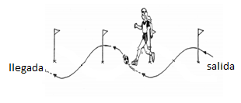
MATERIALES: | Balón, cronómetro estacas y topes.

DESCRIPCIÓN DE LA PRUEBA: | El beneficiario se ubica en el punto de partida y a la señal del pito debe realizar el gesto tecnico coducción de balon con las diferentes superficies de contacto del pie, entre 7 estacas (zig-zag) que estan separadas a una distacia de 1 metro, el joven debe realizar el recorrido solamente de ida lo mas rapido posible. la prueba se realizara en dos oportunidades.

RECOMENDACIONES: | Si se pierde el dominio del balón en algún momento, se continuará evitando salirse del sendero demarcado con 3 topes.el evaluado debe procurar no tocar las estacas en la conduccion.

CALIFICACIÓN: | Se evalua los perfiles utilizados de manera adecuada. Se tomara el tiempo que se demore el beneficiario en realizar el recorrido de ida en conduccion del balon. Ejecución Tecnica. (correcta postura)

Vo.Bo. Realizó:
Vo.Bo. Revisó:
Vo.Bo. Aprobó:

Elaborado por: Aldover Alexander Colorado |  | Cargo: N/A |  |  | Fecha: 07/may/2017 | Firma:
Revisado por: Ruben Darío Muñoz Abadía |  | Cargo: Subsecretario de Fomento |  |  | Fecha: 10/may/2018 | Firma:
Aprobado por: Silvio Fernando López Ferro |  | Cargo: Secretario del Deporte y la Recreación |  |  | Fecha: 10/may/2018 | Firma:

EVAL-CONDUCCION-APROPIACION
MMDS01.04.18.P02.F31
1
VERSIÓN
13/jul/2018
FECHA DE ENTRADA
EN VIGENCIA
SISTEMAS DE GESTIÓN Y CONTROL INTEGRADOS
(SISTEDA, SGC y MECI)
MODELO EVALUATIVO TÉCNICO
PROGRAMA DEPORVIDA

DESARROLLO SOCIAL
SERVICIO DE DEPORTE Y RECREACIÓN

FECHA: |  |  | ESCENARIO:
MONITOR:
DISCIPLINA: |  |  | NIVEL: | Apropiacion
INDICADOR TÉCNICO
COMBINA LAS DIFERENTES SUPERFICIES DE CONTACTO PARA REALIZAR LA CONDUCCIÓN DE BALON EN DIFERENTES DIRECCIONES Y EMPLEANDO LOS DOS PERFILES.
EVALUACIÓN: | Conduccion del balon

OBJETIVO: | Medir la eficacia y efeciencia del gesto tecnico de la conducción deL balon . |  |  |  | GRÁFICO

MATERIALES: | Balón, cronómetro y estacas.

DESCRIPCIÓN DE LA PRUEBA: | El beneficiario(a) se ubica en el punto de partida y a la señal del pito debe realizar el gesto tecnico de coducción de balon con las diferentes superficies de contacto del pie, entre 7 estacas (zig-zag) que estan separadas una distancia de 1 metro, el joven debe realizar el recorrido de ida y vuelta lo mas rapido posible, evitando tocar los conos. la prueba se realizara en dos oportunidades.

RECOMENDACIONES: | Si se pierde el dominio del balón en algún momento, el beneficiario debera continuar con el test evitando salirse del sendero demaracado con tres topes externos. El evaluado debe procurar NO tocar las estacas.

CALIFICACIÓN: | Se evalua los perfiles utilizados de manera adecuada. Se tomara el tiempo que se demore el beneficiario en realizar el recorrido de ida y vuelta en conduccion. EjecuciónTecnica. (correcta postura)

Vo.Bo. Realizó:
Vo.Bo. Revisó:
Vo.Bo. Aprobó:

Elaborado por: Aldover Alexander Colorado |  | Cargo: N/A |  |  | Fecha: 07/may/2017 | Firma:
Revisado por: Ruben Darío Muñoz Abadía |  | Cargo: Subsecretario de Fomento |  |  | Fecha: 10/may/2018 | Firma:
Aprobado por: Silvio Fernando López Ferro |  | Cargo: Secretario del Deporte y la Recreación |  |  | Fecha: 10/may/2018 | Firma:

EVAL-PASE-BASE
MMDS01.04.18.P02.F31
1
VERSIÓN
13/jul/2018
FECHA DE ENTRADA
EN VIGENCIA
SISTEMAS DE GESTIÓN Y CONTROL INTEGRADOS
(SISTEDA, SGC y MECI)
MODELO EVALUATIVO TÉCNICO
PROGRAMA DEPORVIDA

DESARROLLO SOCIAL
SERVICIO DE DEPORTE Y RECREACIÓN

FECHA: |  |  | ESCENARIO:
MONITOR:
DISCIPLINA: |  |  | NIVEL: | Base
INDICADOR TÉCNICO
EJECUTA EL GESTO TECNICO DE PASE CON LA PARTE INTERNA DEL PIE A RAS DE SUELO.
EVALUACIÓN: | Pase del balon

OBJETIVO: | Medir la eficacia y efeciencia del gesto tecnico del pase. |  |  |  | GRÁFICO

 |  |  |  |  | 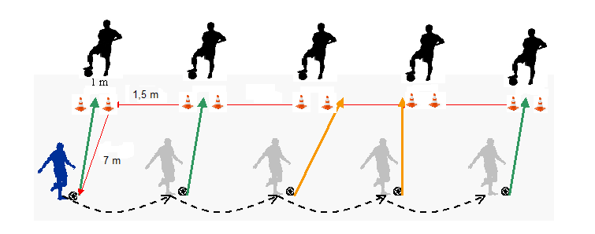
MATERIALES: | Balónes, estacas, pito y platillos.

DESCRIPCIÓN DE LA PRUEBA: | Se organiza una estructura de 10 estacas ubicadas en linea horizontal (simulando 5 mini arcos) de 1 metro. separados por 2 metros. Detras de cada mini arco se ubica 1 beneficiario receptor del balon. Se coloca 1 balon al frente de cada mini arco a una distancia de 3 metros. Al sonido del pito el beneficiario a evaluar realiza el pase a cada compañero que esta ubicado al frente, en cada mini arco.

RECOMENDACIONES: | El beneficiario debe seguir el recorrido hasta terminar el ultimo pase. El beneficiario debe ejecutar el ejercicio con su perfil dominante. El beneficiario tendra 2 oportunidades para ejecutar el ejercicio y se tomara la mejor ejecucion.

CALIFICACIÓN: | Se evalua la cantidad de pases a ras de piso realizados de manera precisa. Ejecucion tecnica.

Vo.Bo. Realizó:
Vo.Bo. Revisó:
Vo.Bo. Aprobó:

Elaborado por: Aldover Alexander Colorado |  | Cargo: N/A |  |  | Fecha: 07/may/2017 | Firma:
Revisado por: Ruben Darío Muñoz Abadía |  | Cargo: Subsecretario de Fomento |  |  | Fecha: 10/may/2018 | Firma:
Aprobado por: Silvio Fernando López Ferro |  | Cargo: Secretario del Deporte y la Recreación |  |  | Fecha: 10/may/2018 | Firma:

EVAL-PASE-IRRADIACION
MMDS01.04.18.P02.F31
1
VERSIÓN
13/jul/2018
FECHA DE ENTRADA
EN VIGENCIA
SISTEMAS DE GESTIÓN Y CONTROL INTEGRADOS
(SISTEDA, SGC y MECI)
MODELO EVALUATIVO TÉCNICO
PROGRAMA DEPORVIDA

DESARROLLO SOCIAL
SERVICIO DE DEPORTE Y RECREACIÓN

FECHA: |  |  | ESCENARIO:
MONITOR:
DISCIPLINA: |  |  | NIVEL: | Irradicacion
INDICADOR TÉCNICO
REALIZA EL PASE A RAS DE PISO CON LA PARTE INTERNA Y EL EMPEINE DEL PIE
EVALUACIÓN: | Pse del balon

OBJETIVO: | Medir la eficacia y efeciencia del gesto tecnico del pase. |  |  |  | GRÁFICO

 |  |  |  |  | 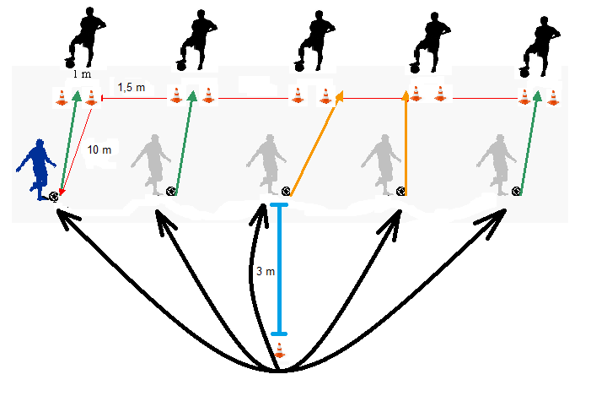
MATERIALES: | Balónes, estacas, pito y platillos.

DESCRIPCIÓN DE LA PRUEBA: | Se organiza una estructura de 10 estacas ubicadas en linea horizontal (simulando 5 mini arcos) de 1 metro, separados por 2 metros. Detras de cada mini arco se ubica 1 beneficiario receptor del balon. Se coloca 1 balon al frente de cada mini arco a una distancia de 5 metros. Al sonido del pito el beneficiario sale del punto de partida, realiza el pase a cada compañero que esta ubicado al frente, y regresa al punto de partida para iniciar nuevamente en cada mini arco.

RECOMENDACIONES: | El beneficiario debe seguir el recorrido hasta terminar el ultimo pase. El beneficiario puede ejecutar el ejercicio con los 2 perfiles.

CALIFICACIÓN: | Se evalua la cantidad de pases a ras de piso realizados de manera precisa. Se valora la perfilación. Ejecucion tecnica.

Vo.Bo. Realizó:
Vo.Bo. Revisó:
Vo.Bo. Aprobó:

Elaborado por: Aldover Alexander Colorado |  | Cargo: N/A |  |  | Fecha: 07/may/2017 | Firma:
Revisado por: Ruben Darío Muñoz Abadía |  | Cargo: Subsecretario de Fomento |  |  | Fecha: 10/may/2018 | Firma:
Aprobado por: Silvio Fernando López Ferro |  | Cargo: Secretario del Deporte y la Recreación |  |  | Fecha: 10/may/2018 | Firma:

EVAL-PASE-FUNDAMENTACION
MMDS01.04.18.P02.F31
1
VERSIÓN
13/jul/2018
FECHA DE ENTRADA
EN VIGENCIA
SISTEMAS DE GESTIÓN Y CONTROL INTEGRADOS
(SISTEDA, SGC y MECI)
MODELO EVALUATIVO TÉCNICO
PROGRAMA DEPORVIDA

DESARROLLO SOCIAL
SERVICIO DE DEPORTE Y RECREACIÓN

FECHA: |  |  | ESCENARIO:
MONITOR:
DISCIPLINA: |  |  | NIVEL: | Fundamentacion
INDICADOR TÉCNICO
EJECUTA EL PASE A MEDIA ALTURA UTILIZANDO EL EMPEINE Y LA PARTE INTERNA DEL PIE COMO SUPERFICIE DE CONTACTO
EVALUACIÓN: | Pase del balon

OBJETIVO: | Medir la eficacia y efeciencia del gesto tecnico del pase del balon . |  |  |  | GRÁFICO

MATERIALES: | Cronometro, 5 balones, 10 estacas y 6 topes.

DESCRIPCIÓN DE LA PRUEBA: | Se organiza una estructura de 10 estacas en linea horizontal simulando 5 miniarcos de 2 mts con una cinta horizontal en cada miniarco a una altura de 1 metro, cada miniarco separado por 2 mts. Detras de cada miniarco se ubica un beneficiario receptor del balón a 3 metros. Se coloca un balón en frente de cada miniarco a una distancia 7 mts, al sonido del pito el beneficiario evaluado realizará un pase a media altura a cada receptor en el menor tiempo posible, desplazandose de izquierda a derecha o viceversa segun sea el perfil de inicio. Hay una breve pausa (1 minuto) al terminar los primeros 5 balones.

RECOMENDACIONES: | El beneficiario tendra dos oportunidades para realizar el ejercicio y se tomara la mejor de las dos pruebas. el beneficiario debe realizar el test sin pausa hasta terminar la primera ronda de balones.

CALIFICACIÓN: | Se evalua la cantidad de pases realizados de manera precisa con cada perfil por encima de la cinta. Se mide el tiempo que toma la ejecucion con el perfil dominante. Perfilación en la ejecucion. Ejecucion tecnica del pase.

Vo.Bo. Realizó:
Vo.Bo. Revisó:
Vo.Bo. Aprobó:

Elaborado por: Aldover Alexander Colorado |  | Cargo: N/A |  |  | Fecha: 07/may/2017 | Firma:
Revisado por: Ruben Darío Muñoz Abadía |  | Cargo: Subsecretario de Fomento |  |  | Fecha: 10/may/2018 | Firma:
Aprobado por: Silvio Fernando López Ferro |  | Cargo: Secretario del Deporte y la Recreación |  |  | Fecha: 10/may/2018 | Firma:

EVAL-PASE-APROPIACION
MMDS01.04.18.P02.F31
1
VERSIÓN
13/jul/2018
FECHA DE ENTRADA
EN VIGENCIA
SISTEMAS DE GESTIÓN Y CONTROL INTEGRADOS
(SISTEDA, SGC y MECI)
MODELO EVALUATIVO TÉCNICO
PROGRAMA DEPORVIDA

DESARROLLO SOCIAL
SERVICIO DE DEPORTE Y RECREACIÓN

FECHA: |  |  | ESCENARIO:
MONITOR:
DISCIPLINA: |  |  | NIVEL: | Apropiacion
INDICADOR TÉCNICO
REALIZA LOS DIFERENTES TIPOS DE PASES. RAS DE PISO, MEDIA ALTURA Y PASE LARGO.
EVALUACIÓN: | Pase del balon

OBJETIVO: | Medir la eficacia y efeciencia del gesto tecnico del pase de balon . |  |  |  | GRÁFICO

MATERIALES: | 5 Balónes, cronómetro y 10 estacas.

DESCRIPCIÓN DE LA PRUEBA: | Se organiza una estructura de 10 estacas en linea horizontal simulando 5 miniarcos de 2 metro, separados por 2 metros con una cinta horizontal en la parte mas alta de las estacas, detras de cada miniarco se ubica un beneficiario receptor del balon a 5 metros. Se coloca un balon en frente de cada miniarco a una distancia de 15 metros, y un punto de partida a 3 metros de la linea que forman los balones. Al sonido del pito el beneficiario evaluado realizara un pase largo a cada receptor en el menor tiempo posible, involucrando los dos perfiles.

RECOMENDACIONES: | El beneficiario tendra dos oportunidades para realizar el ejercicio y se tomara la mejor de las dos pruebas. El beneficiario debe seguir el recorrido sin pausa hasta terminar test en un solo sentido.

CALIFICACIÓN: | Presicion. Se evalua la cantidad de pases a larga distancia realizados de manera precisa. Velocidad. Se mide el tiempo que toma la ejecucion. Perfilación en la ejecucion. Ejecucion tecnica del pase.

Vo.Bo. Realizó:
Vo.Bo. Revisó:
Vo.Bo. Aprobó:

Elaborado por: Aldover Alexander Colorado |  | Cargo: N/A |  |  | Fecha: 07/may/2017 | Firma:
Revisado por: Ruben Darío Muñoz Abadía |  | Cargo: Subsecretario de Fomento |  |  | Fecha: 10/may/2018 | Firma:
Aprobado por: Silvio Fernando López Ferro |  | Cargo: Secretario del Deporte y la Recreación |  |  | Fecha: 10/may/2018 | Firma:

EVAL-REMATE-BASE
MMDS01.04.18.P02.F31
1
VERSIÓN
13/jul/2018
FECHA DE ENTRADA
EN VIGENCIA
SISTEMAS DE GESTIÓN Y CONTROL INTEGRADOS
(SISTEDA, SGC y MECI)
MODELO EVALUATIVO TÉCNICO
PROGRAMA DEPORVIDA

DESARROLLO SOCIAL
SERVICIO DE DEPORTE Y RECREACIÓN

FECHA: |  |  | ESCENARIO:
MONITOR:
DISCIPLINA: |  |  | NIVEL: | Base
INDICADOR TÉCNICO
EJECUTA EL GESTO TECNICO DEL REMATE CON EL BALON ESTATICO UTILIZANDO EL EMPEINE Y LA PARTE INTERNA DEL PIE.
EVALUACIÓN: | Remate a porteria

OBJETIVO: | Medir la precision del gesto tecnico del remate. |  |  |  | GRÁFICO

 |  |  |  |  | 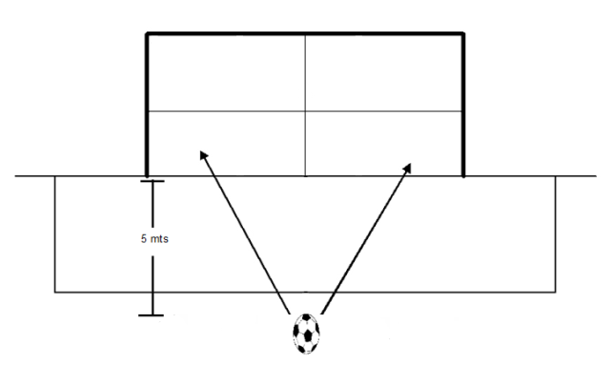
MATERIALES: | Porteria reglamentaria, balónes, cinta elastica, pito y platillos.

DESCRIPCIÓN DE LA PRUEBA: | Utilizando una porteria reglamentaria se coloca una cinta elastica en la mitad del arco horizontalmente. Se coloca 1 balon a una distancia de 5 metros en frente de la porteria. El beneficiario al escuchar el estimulo auditivo (pito), debe realizar el remate arriba o abajo de la cinta.

RECOMENDACIONES: | El beneficiario rematara 5 balones de manera consecutivas. El beneficiario debe ejecutar el ejercicio con su perfil dominante. El beneficiario tendra 2 oportunidades para ejecutar el ejercicio y se registra la mejor ejecucion.

CALIFICACIÓN: | Se evalua la Presición del remate. Se evalua la Efectividad del remate. Perfilacion.

Vo.Bo. Realizó:
Vo.Bo. Revisó:
Vo.Bo. Aprobó:

Elaborado por: Aldover Alexander Colorado |  | Cargo: N/A |  |  | Fecha: 07/may/2017 | Firma:
Revisado por: Ruben Darío Muñoz Abadía |  | Cargo: Subsecretario de Fomento |  |  | Fecha: 10/may/2018 | Firma:
Aprobado por: Silvio Fernando López Ferro |  | Cargo: Secretario del Deporte y la Recreación |  |  | Fecha: 10/may/2018 | Firma:

EVAL-REMATE-IRRADIACION
MMDS01.04.18.P02.F31
1
VERSIÓN
13/jul/2018
FECHA DE ENTRADA
EN VIGENCIA
SISTEMAS DE GESTIÓN Y CONTROL INTEGRADOS
(SISTEDA, SGC y MECI)
MODELO EVALUATIVO TÉCNICO
PROGRAMA DEPORVIDA

DESARROLLO SOCIAL
SERVICIO DE DEPORTE Y RECREACIÓN

FECHA: |  |  | ESCENARIO:
MONITOR:
DISCIPLINA: |  |  | NIVEL: | Irradiacion
INDICADOR TÉCNICO
REALIZA EL REMATE A PORTERIA, UTILIZANDO LA PARTE INTERNA Y EL EMPEINE DE LOS DOS PERFILES.
EVALUACIÓN: | Remate a porteria

OBJETIVO: | Medir la eficacia y efeciencia del gesto tecnico del Remate. |  |  |  | GRÁFICO

 |  |  |  |  | 
MATERIALES: | Porteria reglamentaria, balónes, estacas, pito y platillos.

DESCRIPCIÓN DE LA PRUEBA: | Utilizando una porteria reglamentaria se ubican dos cintas, una en la mitad del arco de manera horizontal y se ubica otra de manera vertical. Se colocan 5 balones a una distancia de 1 metro entre ellos y a 7 metros de la porteria. El beneficiario al escuchar el estimulo auditivo (pito), debe realizar el remate a porteria de manera Efectiva, debe regresar a punto de partida e iniciar nuevamente procurando el mayor puntaje.

RECOMENDACIONES: | El beneficiario debe seguir el recorrido hasta terminar el ultimo remate. El beneficiario deb ejecutar el ejercicio con los 2 perfiles. (2 oportunidades)

CALIFICACIÓN: | El beneficiario debe seguir el recorrido hasta terminar el ultimo remate. El beneficiario deb ejecutar el ejercicio con los 2 perfiles. (2 oportunidades)

Vo.Bo. Realizó:
Vo.Bo. Revisó:
Vo.Bo. Aprobó:

Elaborado por: Aldover Alexander Colorado |  | Cargo: N/A |  |  | Fecha: 07/may/2017 | Firma:
Revisado por: Ruben Darío Muñoz Abadía |  | Cargo: Subsecretario de Fomento |  |  | Fecha: 10/may/2018 | Firma:
Aprobado por: Silvio Fernando López Ferro |  | Cargo: Secretario del Deporte y la Recreación |  |  | Fecha: 10/may/2018 | Firma:

EVAL-REMATE-FUNDAMENTACION
MMDS01.04.18.P02.F31
1
VERSIÓN
13/jul/2018
FECHA DE ENTRADA
EN VIGENCIA
SISTEMAS DE GESTIÓN Y CONTROL INTEGRADOS
(SISTEDA, SGC y MECI)
MODELO EVALUATIVO TÉCNICO
PROGRAMA DEPORVIDA

DESARROLLO SOCIAL
SERVICIO DE DEPORTE Y RECREACIÓN

FECHA: |  |  | ESCENARIO:
MONITOR:
DISCIPLINA: |  |  | NIVEL: | Fundamentacion
INDICADOR TÉCNICO
REMATA A PORTERIA CON LAS DIFERENTES SUPERFICIES DE CONTACTO, BORDE INTERNO, BORDE EXTERNO Y EMPEINE.
EVALUACIÓN: | Remate a porteria

OBJETIVO: | Medir la eficacia y efeciencia del gesto tecnico del remate . |  |  |  | GRÁFICO

 |  |  |  |  | 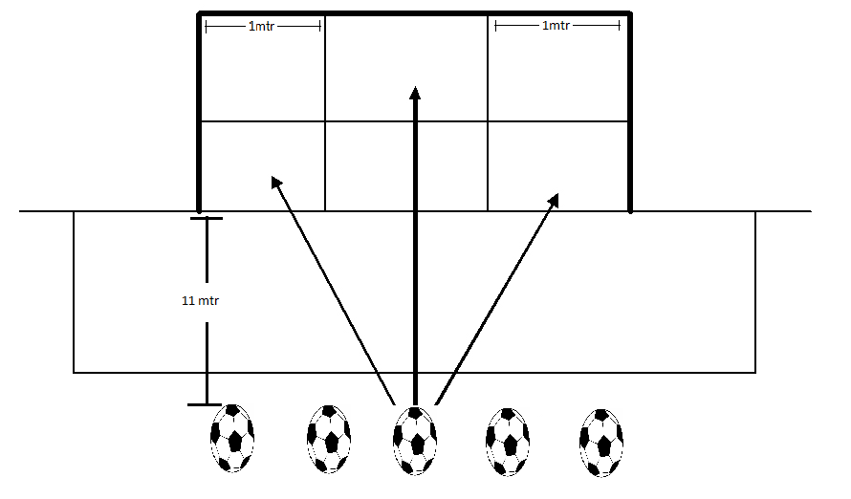
MATERIALES: | Cronometro, 5 balones, cinta elastica, topes.

DESCRIPCIÓN DE LA PRUEBA: | Utilizando una porteria reglamentaria se colocan cintas elasticas (una de manera horizontal en la mitad de los palos y una de cada lado de forma vertical a 1 mtr de cada palo) se colocan 5 balones en frente de la porteria en el punto penal y al sonido del pito el evaluado debera realizar remates a porteria, procurando acertar en los lugares de mayor puntaje en el menor tiempo posible.

RECOMENDACIONES: | El beneficiario tendra dos oportunidades para realizar el ejercicio y se tomara la mejor de las dos pruebas. el beneficiario debe realizar el test sin pausa hasta terminar la prueba regresando al punto de partida despues de cada remate. El beneficiario debe procurar acertar en los espacios de mayor puntaje

CALIFICACIÓN: | Se evalua la efectividad del remate. Tiempo. Perfilacion. Ejecución tecnica.

Vo.Bo. Realizó:
Vo.Bo. Revisó:
Vo.Bo. Aprobó:

Elaborado por: Aldover Alexander Colorado |  | Cargo: N/A |  |  | Fecha: 07/may/2017 | Firma:
Revisado por: Ruben Darío Muñoz Abadía |  | Cargo: Subsecretario de Fomento |  |  | Fecha: 10/may/2018 | Firma:
Aprobado por: Silvio Fernando López Ferro |  | Cargo: Secretario del Deporte y la Recreación |  |  | Fecha: 10/may/2018 | Firma:

EVAL-REMATE-APROPIACION
MMDS01.04.18.P02.F31
1
VERSIÓN
13/jul/2018
FECHA DE ENTRADA
EN VIGENCIA
SISTEMAS DE GESTIÓN Y CONTROL INTEGRADOS
(SISTEDA, SGC y MECI)
MODELO EVALUATIVO TÉCNICO
PROGRAMA DEPORVIDA

DESARROLLO SOCIAL
SERVICIO DE DEPORTE Y RECREACIÓN

FECHA: |  |  | ESCENARIO:
MONITOR:
DISCIPLINA: |  |  | NIVEL: | Apropiacion
INDICADOR TÉCNICO
REMATA CON UBCACIÓN (DEFINICIÓN) UTILIZANDO LAS DIFERENTES SUPERFICIES DE CONTACTO Y AMBOS PERFILES.
EVALUACIÓN: | Remate a porteria

OBJETIVO: | Medir la eficacia y efeciencia del gesto tecnico de remate del balon . |  |  |  | GRÁFICO

MATERIALES: | 5 Balónes, cronómetro, cintas elasticas y topes.

DESCRIPCIÓN DE LA PRUEBA: | Utlizando una porteria reglamentaria se colocan cintas elasticas ( una de manera horizontal en la mitad de los palos y una de cada lado en forma vertical a un metro de cada palo) se coloca 5 balones en frente de la porteria en el punto penal y al sonido del pito el evaluado debera realizar un remate a porteria y regresar al punto de partida para volver a rematar, procurando acertar en los lugares de mayor puntaje en el menor tiempo posible.

RECOMENDACIONES: | El beneficiario tendra dos oportunidades para realizar el ejercicio y se registrara la mejor de las dos pruebas. el beneficiario realizara el test con los dos perfiles. El beneficiario debe seguir el recorrido sin pausa hasta terminar test en un solo sentido.

CALIFICACIÓN: | El beneficiario tendra dos oportunidades para realizar el ejercicio y se registrara la mejor de las dos pruebas. el beneficiario realizara el test con los dos perfiles. El beneficiario debe seguir el recorrido sin pausa hasta terminar test en un solo sentido.

Vo.Bo. Realizó:
Vo.Bo. Revisó:
Vo.Bo. Aprobó:

Elaborado por: Aldover Alexander Colorado |  | Cargo: N/A |  |  | Fecha: 07/may/2017 | Firma:
Revisado por: Ruben Darío Muñoz Abadía |  | Cargo: Subsecretario de Fomento |  |  | Fecha: 10/may/2018 | Firma:
Aprobado por: Silvio Fernando López Ferro |  | Cargo: Secretario del Deporte y la Recreación |  |  | Fecha: 10/may/2018 | Firma:

